Sheet1
材料清单 可以自己搜索找便宜的买 | 淘宝链接 | 价格 | 备注
常规公对公过公对母杜邦线 | http://e.tb.cn/h.TdGQry44osEFFq6?tk=QOWy3uGmPMC HU0025 | 5元左右 | 建议都备一点 若干 用于延长转接
1公转2母杜邦线 | https://item.taobao.com/item.htm?id=762653155643 | 8元左右 | 可能要收运费，也可以自己找下包邮的店 买4根
OLED显示屏模块1个 | http://e.tb.cn/h.T2yfWz0RKvlfXlI?tk=cXFV3uGjwZZ MF7997 | 5元左右 | 选择0.96寸（大的可能会乱码）4管脚
云台支架加两个舵机 | http://e.tb.cn/h.TdGRoHfdsVMnDuA?tk=GAnh3uGkIoO MF3543 | 68元 | 可以自己找便宜的替代，金属的好看点
WiFi和蓝牙esp32 UNO D1 R32 CH340G开发板 4MB闪存 esp32模块 | https://item.taobao.com/item.htm?abbucket=15&id=580133920567 | 18.5元 | 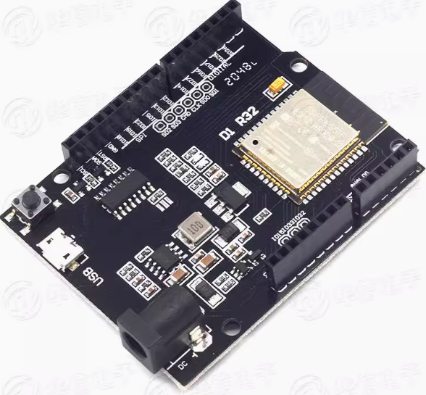
UNO R3 开发板外壳 | https://item.taobao.com/item.htm?id=561032294429 | 1.46元 | 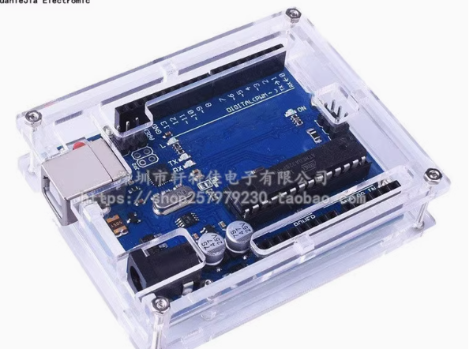 不是板子专属配套的外壳，但是也可以用
手势识别传感器模块 | https://e.tb.cn/h.TSg7oOFPuZBPdUz?tk=WrzeeZxsZvd HU7632 | 24.6元 | 接法和oled屏幕一样，INT引脚不用接（可以买一分二的杜邦线接）

板子和外壳可以买这款，自己选择哈 | https://item.taobao.com/item.htm?from=cart&id=635931337933 | 21元 | 